상품제안서
소프트 바인더 | 상품코드: F04408

 |  |  |  |  |  |  | 02-412-0044 | www.easy1.co.kr
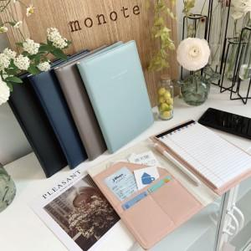

【상세/제작정보】 | 창 밖의 구름을 만지듯 소프트한 질감

【인쇄/포장옵션】 | 불박 / OPP(비닐)

【공급단가】 | 수량 | 100~ | 300~ | 500~ | 1,000~ | 3,000~
*VAT별도 | 단가 | 10,800원 | 10,400원 | 10,000원 | 9,600원 | 9,360원

【상품 URL】 | https://dev.easy1.co.kr:443/src/goods_detail.php?gdno=4408

